Chinese
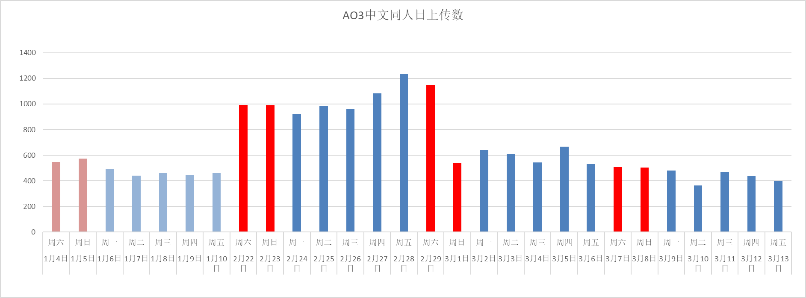
统计日期 | 2020-01-04 | 2020-01-05 | 2020-01-06 | 2020-01-07 | 2020-01-08 | 2020-01-09 | 2020-01-10 | 2020-02-22 | 2020-02-23 | 2020-02-24 | 2020-02-25 | 2020-02-26 | 2020-02-27 | 2020-02-28 | 2020-02-29 | 2020-03-01 | 2020-03-02 | 2020-03-03 | 2020-03-04 | 2020-03-05 | 2020-03-06 | 2020-03-07 | 2020-03-08 | 2020-03-09 | 2020-03-10 | 2020-03-11 | 2020-03-12 | 2020-03-13
周几 | 周六 | 周日 | 周一 | 周二 | 周三 | 周四 | 周五 | 周六 | 周日 | 周一 | 周二 | 周三 | 周四 | 周五 | 周六 | 周日 | 周一 | 周二 | 周三 | 周四 | 周五 | 周六 | 周日 | 周一 | 周二 | 周三 | 周四 | 周五
上传文章数 | 548 | 573 | 494 | 440 | 459 | 448 | 460 | 993 | 989 | 921 | 988 | 963 | 1082 | 1234 | 1146 | 540 | 640 | 611 | 544 | 667 | 531 | 508 | 503 | 480 | 365 | 471 | 438 | 396

AO3中文同人日上传数
 |  |  |  |  |  |  |  |  |  |  |  |  | 1.2426988922

English
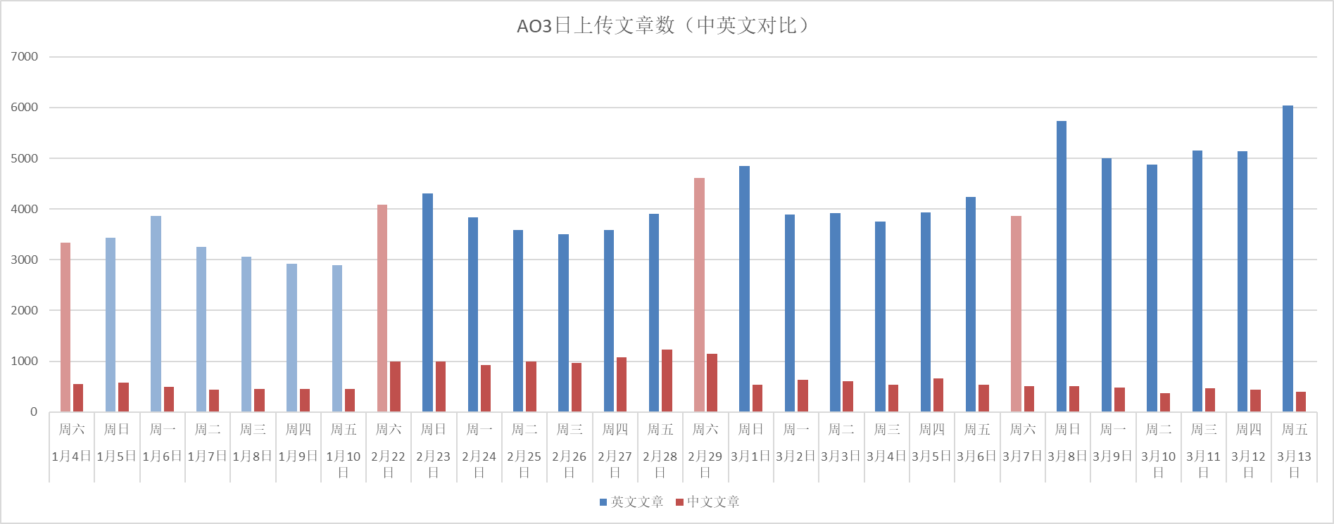
统计日期 | 2020-01-04 | 2020-01-05 | 2020-01-06 | 2020-01-07 | 2020-01-08 | 2020-01-09 | 2020-01-10 | 2020-02-22 | 2020-02-23 | 2020-02-24 | 2020-02-25 | 2020-02-26 | 2020-02-27 | 2020-02-28 | 2020-02-29 | 2020-03-01 | 2020-03-02 | 2020-03-03 | 2020-03-04 | 2020-03-05 | 2020-03-06 | 2020-03-07 | 2020-03-08 | 2020-03-09 | 2020-03-10 | 2020-03-11 | 2020-03-12 | 2020-03-13
周几 | 周六 | 周日 | 周一 | 周二 | 周三 | 周四 | 周五 | 周六 | 周日 | 周一 | 周二 | 周三 | 周四 | 周五 | 周六 | 周日 | 周一 | 周二 | 周三 | 周四 | 周五 | 周六 | 周日 | 周一 | 周二 | 周三 | 周四 | 周五
英文文章 | 3333 | 3433 | 3862 | 3255 | 3062 | 2917 | 2899 | 4081 | 4310 | 3835 | 3589 | 3499 | 3581 | 3909 | 4614 | 4846 | 3897 | 3915 | 3755 | 3935 | 4240 | 3869 | 5740 | 4999 | 4870 | 5159 | 5139 | 6044
中文文章 | 548 | 573 | 494 | 440 | 459 | 448 | 460 | 993 | 989 | 921 | 988 | 963 | 1082 | 1234 | 1146 | 540 | 640 | 611 | 544 | 667 | 531 | 508 | 503 | 480 | 365 | 471 | 438 | 396
AO3日上传文章数（中英文对比）

